Sheet1
 | Total Geral | Total de Urbana | Urbana |  |  |  | Total de Rural | Rural
Localidade da Escola |  |  | Federal | Estadual | Municipal | Privada |  | Federal | Estadual | Municipal | Privada
Brasil | 47,304,632 | 41,993,893 | 329,278 | 13,364,079 | 18,974,050 | 9,326,486 | 5,310,739 | 51,318 | 816,812 | 4,345,768 | 96,841
Centro-Oeste | 3,672,276 | 3,444,961 | 28,218 | 1,331,863 | 1,381,267 | 703,613 | 227,315 | 7,048 | 85,634 | 129,726 | 4,907
Nordeste | 13,685,355 | 10,752,995 | 111,167 | 2,609,536 | 5,625,644 | 2,406,648 | 2,932,360 | 19,988 | 232,193 | 2,630,525 | 49,654
Norte | 4,776,303 | 3,603,843 | 38,302 | 1,320,509 | 1,773,554 | 471,478 | 1,172,460 | 4,525 | 237,614 | 923,089 | 7,232
Sudeste | 18,707,707 | 18,103,074 | 100,719 | 6,056,725 | 7,473,573 | 4,472,057 | 604,633 | 13,725 | 146,295 | 415,994 | 28,619
Sul | 6,462,991 | 6,089,020 | 50,872 | 2,045,446 | 2,720,012 | 1,272,690 | 373,971 | 6,032 | 115,076 | 246,434 | 6,429

Localização |  |  |  |  |  |  |  |  |  |  |  | Dependência Administrativa

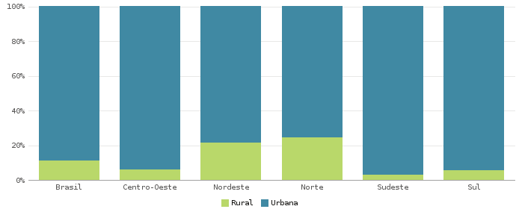 |  |  |  |  |  |  |  |  |  |  |  | 